상품제안서
미소향 호주산 소고기 치즈육포 300g | 상품코드: S48040

 |  |  |  |  |  |  | 02-713-8555 | www.synergygift.co.kr
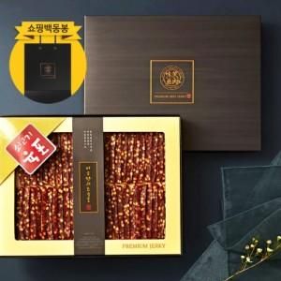

【상세/제작정보】 | <p style="text-align: center; " align="center">&nbsp;</p><p style="text-align: center; ">&nbsp;</p>

【인쇄/포장옵션】 | 스티커 / 포장불가능

【공급단가】 | 수량 | 20~ | 50~ | 100~ | 300~ | 500~
*VAT별도 | 단가 | 28,400원 | 27,500원 | 26,370원 | 25,700원 | 25,020원

【상품 URL】 | https://www.synergygift.co.kr:443/src/goods_detail.php?gdno=48040

